Data Structure
item | Analytics Diemensions | Details
1 | vin | full vin listed
2 | build | get from perperty, os version
3 | ccpufpn | dapeng & jiawei to sharethe new peoperty
4 | vmcufpn | dapeng & jiawei to sharethe new peoperty
5 | ignitionstate | Will be included one of off/accessory/run/start/invalid
6 | speed | real time speed
7 | eventid | Combination of event categority and event action
8 | attributes | be flexible to attach the wanted data per events' attributes, refer to dictionary in following pages
9 | time
10 | vehicletotaluptime | how long the vehicles stay at that version sw, not a J1 diemension
11 | uptime
12 | user ID | Ford GUID, @jiawei output the interface to NA for reading
13 | bootcount | IVI itselt boot times at an ignition cycle
14 | fesn | NA know how to read
 |  |  |  | phase5 ECG master

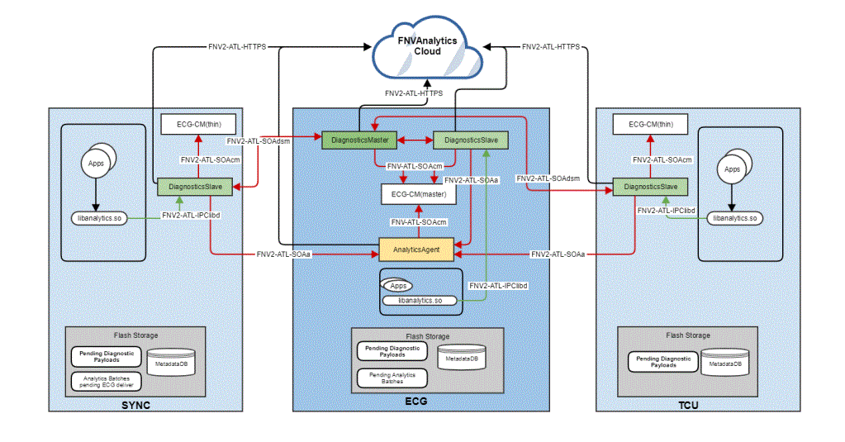
 | vehicle | decode the VIN in clode side | click

 |  |  |  | bootcount | 1
 |  |  |  | uptime | 30s

 |  |  | 10s later click
 |  |  |  | bootcount | 1
 |  |  |  | uptime | 40s

 |  |  | 10s later reboot
 |  |  |  | bootcount | 2
 |  |  |  | uptime | 0

